Objekt1 L291, Absch.2
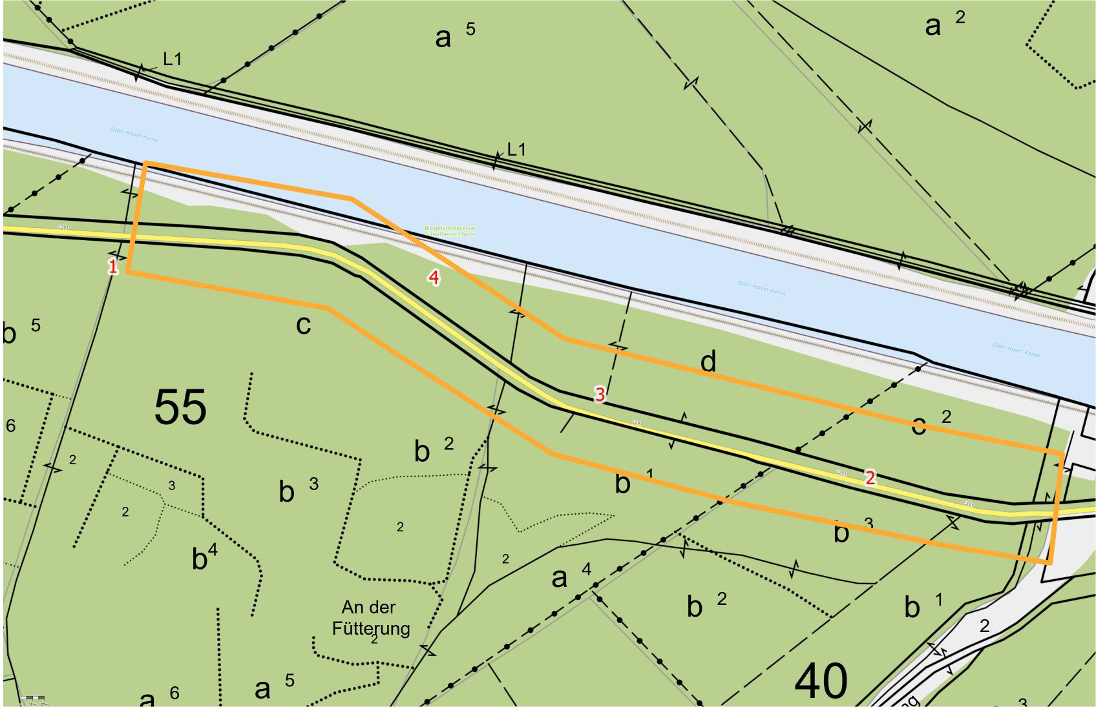
Landesbetrieb Forst Brandenburg |  |  |  |  | 2026
Forstbetrieb Chorin
Amt Chorin 11
16230 Chorin
Vergabenummer: LFB 2026 035500 - 11

Karte: | siehe unten

Abschnitt | Nummer | Anzahl | Datum | Koordinaten | Baumart | Höhe | BHD | Massnahme | Bemerkungen
1.2 L291 von Abt. 55 bis Trasse | 1 | 1 | 2026-03-23 | 52,85774/13,87703 | Kiefer | ~20m | ~30cm | Fällung | abgestorben
1.2 L291 von Abt. 55 bis Trasse | 2 | 1 | 2026-03-23 | 52,85614/13,88647 | Buche | ~20m | ~30cm | Fällung | absterbende Krone
1.2 L291 von Abt. 55 bis Trasse | 3 | 1 | 2026-03-23 | 52,85677/13,8831 | Eiche | ~10m | ~10cm | Fällung | abgestorben
1.2 L291 von Abt. 55 bis Trasse | 4 | 3 | 2026-03-23 | 52,85765/13,88103 | Kiefer | ~20m | ~20cm | Fällung | 3 abgestorbene Kiefern als Gruppe

Objekt1 L291 Absch.3
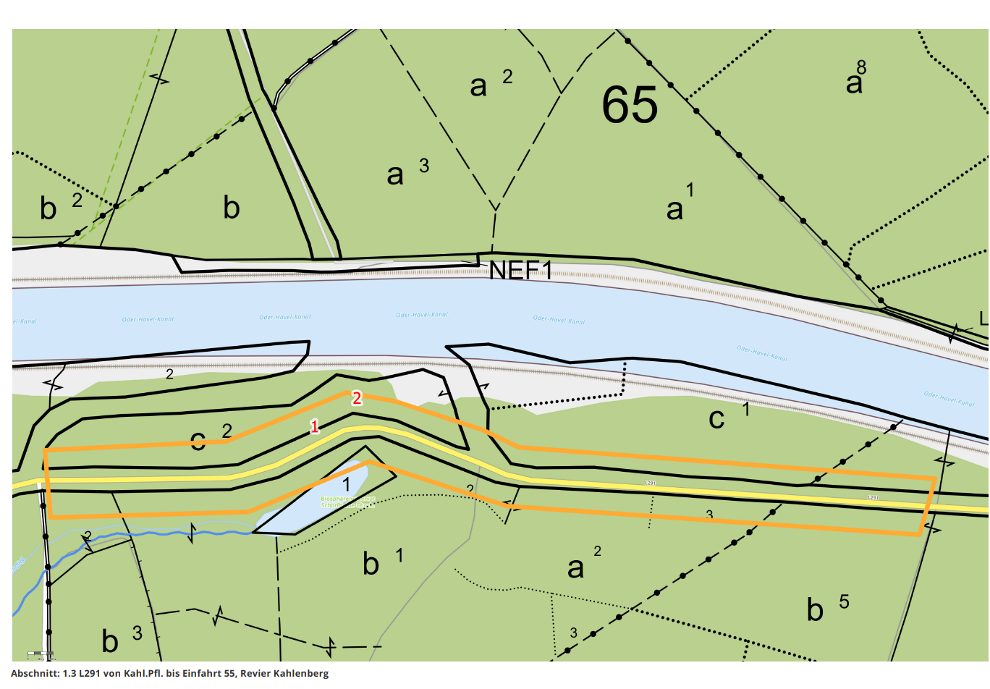
Landesbetrieb Forst Brandenburg |  |  |  |  | 2026
Forstbetrieb Chorin
Amt Chorin 11
16230 Chorin
Vergabenummer: LFB 2026 035500 - 11

Karte: | siehe unten

Abschnitt | Nummer | Anzahl | Datum | Koordinaten | Baumart | Höhe | BHD | Massnahme | Bemerkungen
1.3 L291 von Kahl.Pfl. bis Einfahrt 55 | 1 | 1 | 2026-03-23 | 52,85854/13,86985 | Kiefer | ~40m | ~30cm | Fällung | absterbend
1.3 L291 von Kahl.Pfl. bis Einfahrt 55 | 2 | 1 | 2026-03-23 | 52,85874/13,87035 | Kiefer | ~30m | >50cm | Fällung | abgestorben

Objekt1 L291 Absch.4
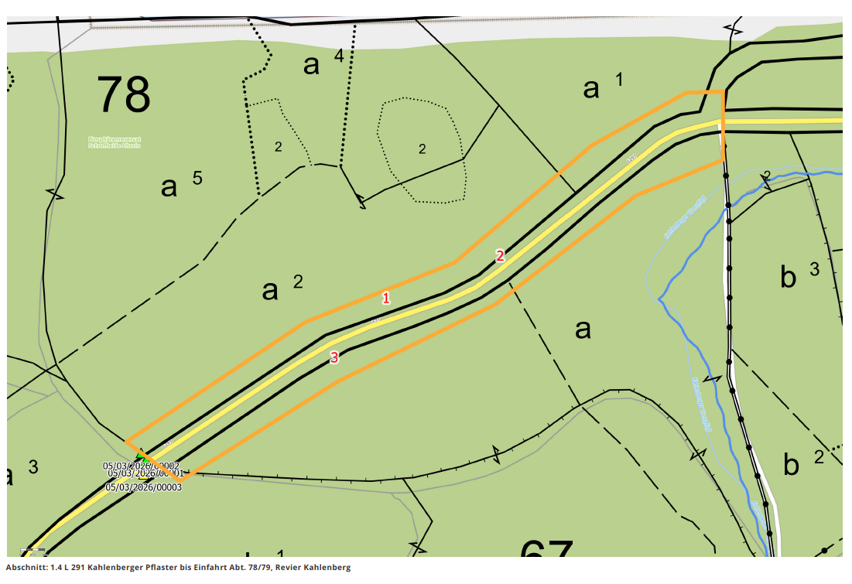
Landesbetrieb Forst Brandenburg |  |  |  |  | 2026
Forstbetrieb Chorin
Amt Chorin 11
16230 Chorin
Vergabenummer: LFB 2026 035500 - 11

Karte: | siehe unten

Abschnitt | Nummer | Anzahl | Datum | Koordinaten | Baumart | Höhe | BHD | Massnahme | Bemerkungen
1.4 L 291 Kahlenberger Pflaster bis Einfahrt Abt. 78/79 | 1 | 1 | 2026-03-23 | 52,85686/13,86256 | Buche | ~30m | >50cm | Fällung | absterbende Krone
1.4 L 291 Kahlenberger Pflaster bis Einfahrt Abt. 78/79 | 2 | 1 | 2026-03-23 | 52,85717/13,86395 | Eiche | ~30m | >50cm | Fällung | starke Kronenschäden
1.4 L 291 Kahlenberger Pflaster bis Einfahrt Abt. 78/79 | 3 | 1 | 2026-03-23 | 52,85643/13,86193 | Buche | ~30m | >50cm | Fällung | Kronenschäden

Objekt1 L291 Absch.5
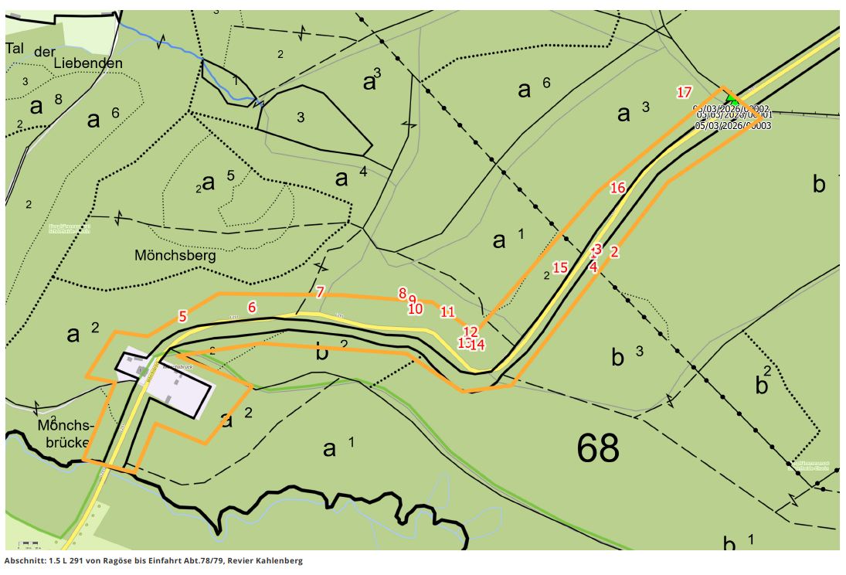
Landesbetrieb Forst Brandenburg |  |  |  |  | 2026
Forstbetrieb Chorin
Amt Chorin 11
16230 Chorin
Vergabenummer: LFB 2026 035500 - 11

Karte: | siehe unten

Abschnitt | Nummer | Anzahl | Datum | Koordinaten | Baumart | Höhe | BHD | Massnahme | Bemerkungen
1.5 L 291 von Ragöse bis Einfahrt Abt.78/79 | 11 | 1 | 2026-03-23 | 52,85371/13,85522 | Eiche | ~30m | >50cm | Fällung | absterbend
1.5 L 291 von Ragöse bis Einfahrt Abt.78/79 | 12 | 1 | 2026-03-23 | 52,85352/13,85557 | Kiefer | ~20m | ~40cm | Fällung | abgestorben
1.5 L 291 von Ragöse bis Einfahrt Abt.78/79 | 13 | 1 | 2026-03-23 | 52,85342/13,85548 | Eiche | ~30m | >50cm | Fällung
1.5 L 291 von Ragöse bis Einfahrt Abt.78/79 | 14 | 1 | 2026-03-23 | 52,85341/13,85567 | Buche | ~20m | ~40cm | Fällung | Faulstella am Stamm
1.5 L 291 von Ragöse bis Einfahrt Abt.78/79 | 15 | 1 | 2026-03-23 | 52,85412/13,85695 | Buche | ~20m | ~30cm | Fällung
1.5 L 291 von Ragöse bis Einfahrt Abt.78/79 | 16 | 1 | 2026-03-23 | 52,85487/13,85783 | Buche | ~30m | >50cm | Fällung
1.5 L 291 von Ragöse bis Einfahrt Abt.78/79 | 17 | 1 | 2026-03-23 | 52,85575/13,85886 | Kiefer | ~30m | ~40cm | Fällung | abgestorben
1.5 L 291 von Ragöse bis Einfahrt Abt.78/79 | 1 | 1 | 2026-03-23 | 52,85426/13,85746 | Buche | ~30m | >50cm | Fällung | Kronenschäden
1.5 L 291 von Ragöse bis Einfahrt Abt.78/79 | 2 | 1 | 2026-03-23 | 52,85427/13,85778 | Buche | ~30m | ~40cm | Fällung | Kronenschäden, Pilzbefall
1.5 L 291 von Ragöse bis Einfahrt Abt.78/79 | 3 | 1 | 2026-03-23 | 52,8543/13,85753 | Eiche | ~30m | >50cm | Fällung | absterbend
1.5 L 291 von Ragöse bis Einfahrt Abt.78/79 | 4 | 1 | 2026-03-23 | 52,85413/13,85746 | Eiche | ~30m | ~40cm | Fällung | absterbend
1.5 L 291 von Ragöse bis Einfahrt Abt.78/79 | 5 | 2 | 2026-03-23 | 52,85367/13,85114 | Eiche | ~30m | ~40cm | Fällung | Gruppe von 2 Eichen
1.5 L 291 von Ragöse bis Einfahrt Abt.78/79 | 6 | 1 | 2026-03-23 | 52,85375/13,8522 | Buche | ~30m | >50cm | Fällung | starke Kronenschäden
1.5 L 291 von Ragöse bis Einfahrt Abt.78/79 | 7 | 1 | 2026-03-23 | 52,8539/13,85325 | Buche | ~30m | >50cm | Fällung | starke Kronenschäden
1.5 L 291 von Ragöse bis Einfahrt Abt.78/79 | 8 | 1 | 2026-03-23 | 52,85389/13,85452 | Eiche | ~30m | >50cm | Fällung | abgestorben
1.5 L 291 von Ragöse bis Einfahrt Abt.78/79 | 9 | 1 | 2026-03-23 | 52,85382/13,85467 | Eiche | ~30m | >50cm | Fällung | absterbende Krone
1.5 L 291 von Ragöse bis Einfahrt Abt.78/79 | 10 | 1 | 2026-03-23 | 52,85374/13,85471 | Buche | ~30m | >50cm | Fällung | absterbend

Objekt 4 Neuehütte
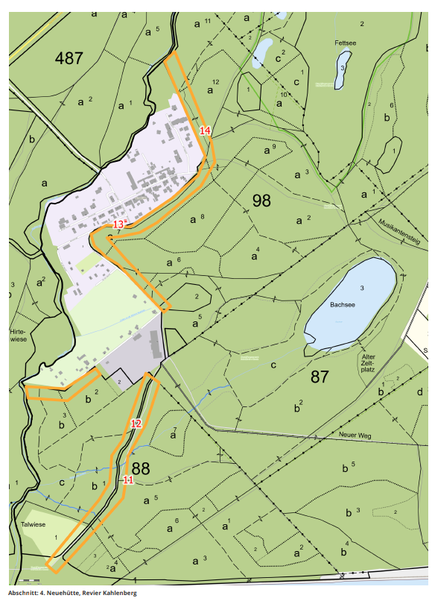
Landesbetrieb Forst Brandenburg |  |  |  |  | 2026
Forstbetrieb Chorin
Amt Chorin 11
16230 Chorin
Vergabenummer: LFB 2026 035500 - 11

Karte: | siehe unten

Abschnitt | Nummer | Anzahl | Datum | Koordinaten | Baumart | Höhe | BHD | Massnahme | Bemerkungen
4. Neuehütte | 11 | 1 | 2026-03-19 | 52,86162/13,85428 | Kiefer | ~30m | >50cm | Fällung | abgestorben
4. Neuehütte | 12 | 1 | 2026-03-19 | 52,86283/13,85455 | Eiche | ~30m | ~30cm | Fällung | starke Kronenschäden
4. Neuehütte | 13 | 1 | 2026-03-19 | 52,8671/13,85391 | Sonst. Laubholz | ~20m | ~30cm | Fällung | Hang zur Straße
4. Neuehütte | 14 | 1 | 2026-03-19 | 52,86911/13,857 | Buche | ~30m | >50cm | Fällung | starke Kronenschäden

Objekt5 Waldweg Siedlung Mönchs
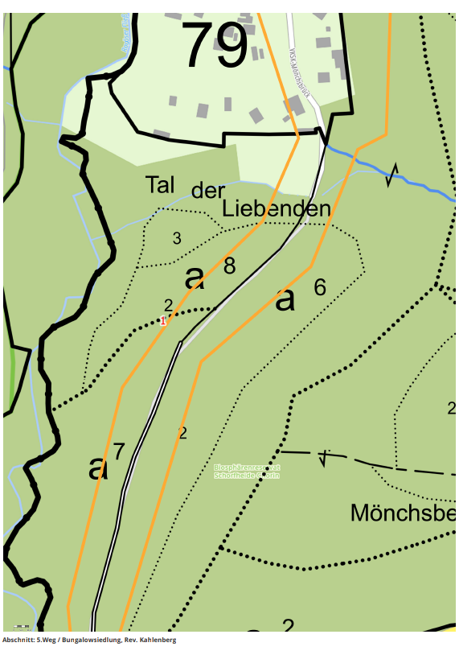
Landesbetrieb Forst Brandenburg |  |  |  |  | 2026
Forstbetrieb Chorin
Amt Chorin 11
16230 Chorin
Vergabenummer: LFB 2026 035500 - 11

Karte: | siehe unten

Abschnitt | Nummer | Anzahl | Datum | Koordinaten | Baumart | Höhe | BHD | Massnahme | Bemerkungen
5.Weg / Bungalowsiedlung | 1 | 1 | 2026-03-16 | 52,85537/13,84858 | Buche | ~30m | ~40cm | Fällung

Objekt 6 Treidelweg
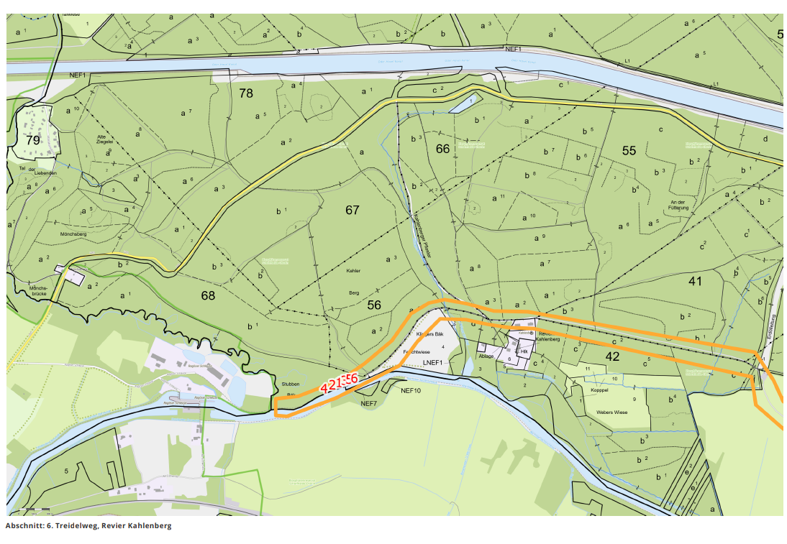
Landesbetrieb Forst Brandenburg |  |  |  |  | 2026
Forstbetrieb Chorin
Amt Chorin 11
16230 Chorin
Vergabenummer: LFB 2026 035500 - 11

Karte: | siehe unten

Abschnitt | Nummer | Anzahl | Datum | Koordinaten | Baumart | Höhe | BHD | Massnahme | Bemerkungen
6. Treidelweg | 3 | 1 | 2026-03-16 | 52,84995/13,86411 | Sonst. Laubholz | ~30m | >50cm | Fällung | mit Plakette Nr. 944
6. Treidelweg | 2 | 1 | 2026-03-16 | 52,84982/13,86353 | Sonst. Laubholz | ~30m | >50cm | Fällung
6. Treidelweg | 4 | 1 | 2026-03-16 | 52,84971/13,86313 | Sonst. Laubholz | ~30m | >50cm | Fällung | Zwiesel
6. Treidelweg | 1 | 1 | 2026-03-16 | 52,84989/13,86385 | Sonst. Laubholz | ~20m | ~40cm | Fällung | starker Hang zum Kanal und Radweg
6. Treidelweg | 5 | 1 | 2026-03-16 | 52,84998/13,86434 | Sonst. Laubholz | ~30m | >50cm | Fällung
6. Treidelweg | 6 | 1 | 2026-03-16 | 52,85002/13,8646 | Sonst. Laubholz | ~30m | >50cm | Fällung

Objekt 7 Sandkrug
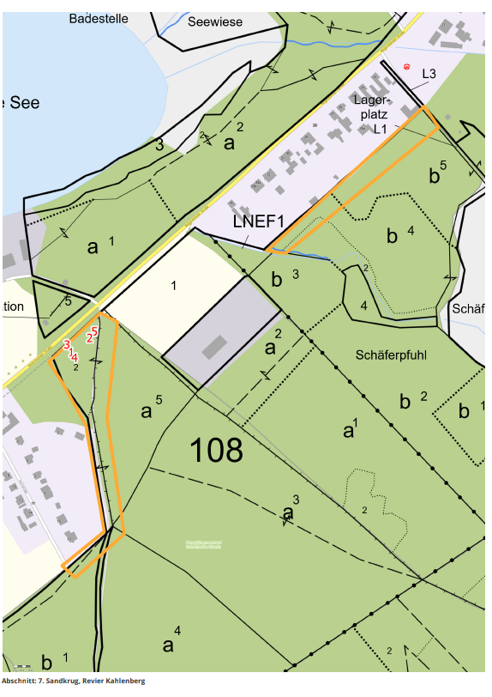
Landesbetrieb Forst Brandenburg |  |  |  |  | 2026
Forstbetrieb Chorin
Amt Chorin 11
16230 Chorin
Vergabenummer: LFB 2026 035500 - 11

Karte: | siehe unten

Abschnitt | Nummer | Anzahl | Datum | Koordinaten | Baumart | Höhe | BHD | Massnahme | Bemerkungen
7. Sandkrug | 5 | 1 | 2026-03-24 | 52,88022/13,86828 | Ahorn | ~20m | ~30cm | Fällung | Fäule im Stammfuß
7. Sandkrug | 2 | 1 | 2026-03-24 | 52,88014/13,86819 | Ahorn | ~30m | ~40cm | Fällung | Vierling
7. Sandkrug | 3 | 1 | 2026-03-24 | 52,88007/13,86778 | Ahorn | ~30m | >50cm | Fällung | Fäule im Stamm
7. Sandkrug | 1 | 1 | 2026-03-24 | 52,87999/13,86786 | Eiche | ~30m | >50cm | Fällung | Zwiesel
7. Sandkrug | 4 | 1 | 2026-03-24 | 52,87993/13,86791 | Eiche | ~30m | >50cm | Fällung | Zwiesel aufgerissen

Objekt 10 O.-H.-Kanal Nord
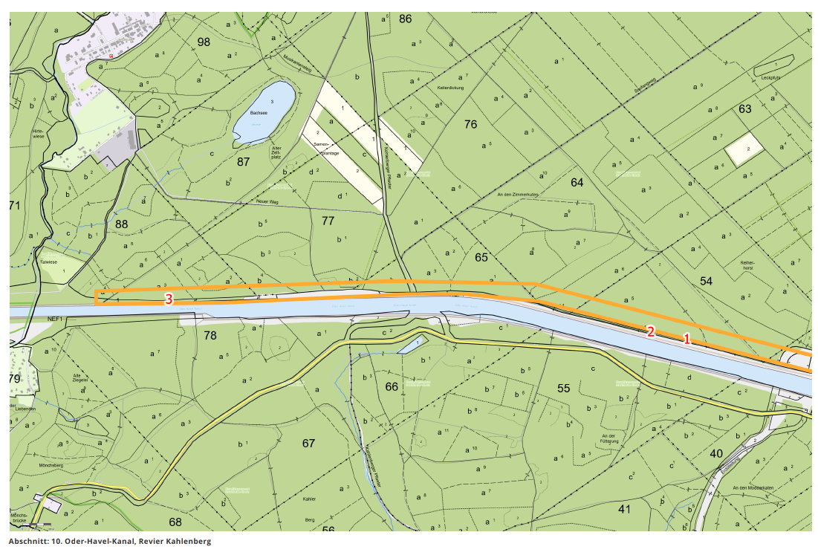
Landesbetrieb Forst Brandenburg |  |  |  |  | 2026
Forstbetrieb Chorin
Amt Chorin 11
16230 Chorin
Vergabenummer: LFB 2026 035500 - 11

Karte: | siehe unten

Abschnitt | Nummer | Anzahl | Datum | Koordinaten | Baumart | Höhe | BHD | Massnahme | Bemerkungen
10. Oder-Havel-Kanal | 1 | 1 | 2026-03-19 | 52,85822/13,88433 | Kiefer | ~20m | ~30cm | Fällung
10. Oder-Havel-Kanal | 2 | 12 | 2026-03-19 | 52,85845/13,88243 | Kiefer | ~20m | ~20cm | Fällung | Baumgruppe 12 Kiefern von 20- 30 cm dm
10. Oder-Havel-Kanal | 3 | 1 | 2026-03-19 | 52,85948/13,8572 | Sonst. Laubholz | ~20m | ~40cm | Fällung | Linde mit starkem Hang zum Kanal

